Card 2 – text

Field | Example content | Option A | Option B | Option C | Author | Image Alt | Image Description | Video Duration Est | Video Alt | Video Description
Title | Reaktivní nebo proaktivní?
Text | V každodenním životě často reagujeme na to, co se kolem nás děje. Tomu se říká reaktivita — čekání, reagování nebo následování toho, co dělají ostatní. Být proaktivní je něco jiného. Znamená to přebírat iniciativu, dělat rozhodnutí a jednat ještě předtím, než jsi o to požádána. Oba přístupy jsou přirozené. Ale leadership roste ve chvíli, kdy se rozhodneš být proaktivní.
Quote
Image |  |  |  |  |  |  | Rozdělený obrázek ukazující ženu nejprve pozorující a váhající ve skupině, poté přebírající iniciativu a sebevědomě mluvící.
Video
Subtitle
Multiple choice question
Open question
List
Last message

Card 4 - Comparison-Image
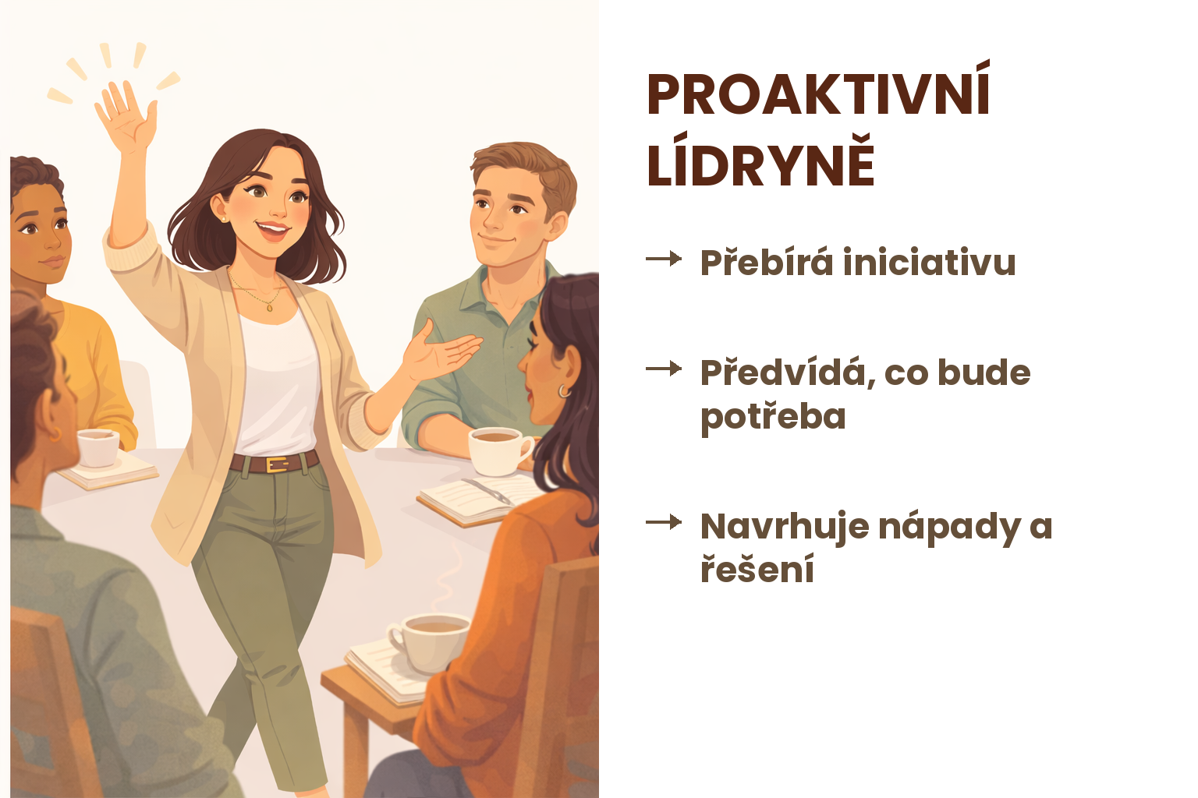
Field | Example content | Option A | Option B | Option C | Author | Image Alt | Image Description | Video Duration Est | Video Alt | Video Description
Title | Najdi rozdíl
Text | Která ti přijde bližší?
Quote
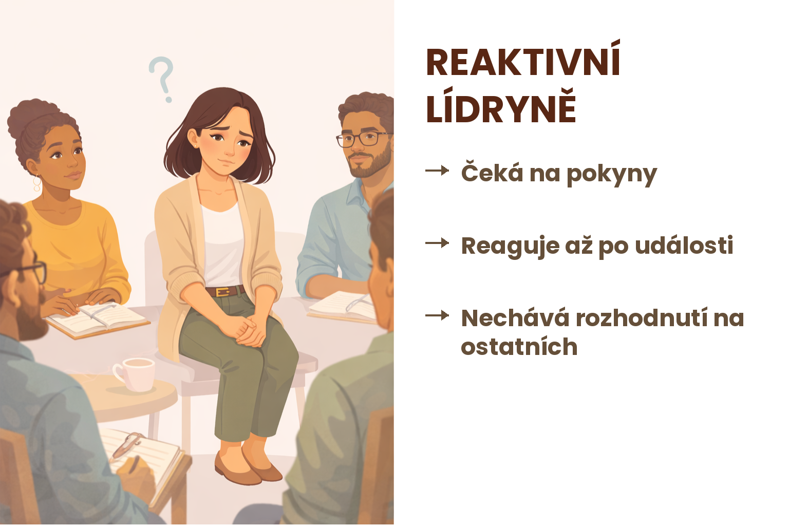
Image | https://drive.google.com/drive/folders/1eSaYQlUEzckfailf-tI9rt3kOVNV-Ftp?usp=drive_link
Video
Subtitle
Multiple choice question
Open question
List
Last message

